상품제안서
뮤스트 클래식 키링 | 상품코드: S30725

 |  |  |  |  |  |  | 02-713-8555 | www.synergygift.co.kr
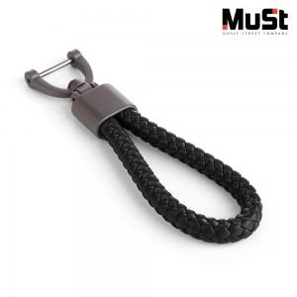

【상세/제작정보】

【인쇄/포장옵션】 | 레이저, 케이스인쇄(실크) / 포장지포장

【공급단가】 | 수량 | 100~ | 500~ | 1,000~ | 3,000~ | 5,000~
*VAT별도 | 단가 | 3,540원 | 3,350원 | 3,190원 | 3,100원 | 3,050원

【상품 URL】 | https://www.synergygift.co.kr:443/src/goods_detail.php?gdno=30725

